Matriz de Pruebas
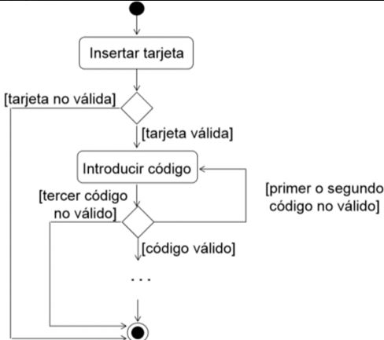
ID | Flujo | Resumen | Prioridad TC | Precondiciones | Datos de entrada | Pasos | Resultado Esperado
1 | Validación de Tarjeta | Validar Red (CF) | Alta | Poseer tarjeta de debito / credito. | N/A | 1- Insertar Tarjeta | Que la tarjeta sea válida y que el sistema solicite el Código PIN
2 |  | Validar Red (CT) | Alta | Poseer tarjeta de debito / credito. | N/A | 1- Insertar Tarjeta | Que la tarjeta sea no válida y sea expulsada por el cajero
3 | Validacion de Pin | Validar PIN (CF) | Alta | Que la tarjeta de crédito/débito sea válida | PIN: 1234 | 1- Insertar tarjeta 2- Insertar el código PIN | Que el sistema me permita ingresar exitosamente
4 |  | Validar PIN (CT) | Alta | Que la tarjeta de crédito/débito sea válida | PIN: 1111 | 1- Insertar tarjeta 2- Insertar el código PIN | Debería recibir un mensaje de "Código no válido"
5 |  | Validar PIN (CT2) | Alta | Que la tarjeta de crédito/débito sea válida | PIN 1: 1111 PIN 2: 2222 PIN 3: 3333 | 1- Insertar tarjeta 2- Ingresar PIN1 3- Ingresar PIN2 4- Ingresar PIN3 | La tarjeta debera ser expulsada por el cajero

